상품제안서
어바운드 데일리 핸드크림 + 바디워시 +샴푸 (30ml) | 상품코드: F32171

 |  |  |  |  |  |  | 02-412-0044 | www.easy1.co.kr
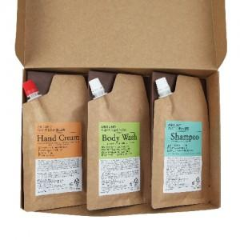

【상세/제작정보】

【인쇄/포장옵션】 | 스티커 / 포장지포장

【공급단가】 | 수량 | 100~ | 300~ | 500~ | 1,000~ | 3,000~
*VAT별도 | 단가 | 5,620원 | 5,530원 | 5,400원 | 5,260원 | 5,170원

【상품 URL】 | https://easy1.co.kr:443/src/goods_detail.php?gdno=32171

